상품제안서
베이직 메탈릭 캣 접이식 탁상거울 | 상품코드: F30477

 |  |  |  |  |  |  | 02-412-0044 | www.easy1.co.kr
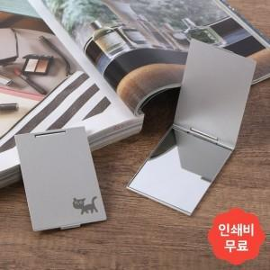

【상세/제작정보】

【인쇄/포장옵션】 | 레이저, 풀칼라, 개별인쇄 / OPP(비닐)

【공급단가】 | 수량 | 300~ | 500~ | 1,000~ | 3,000~ | 5,000~
*VAT별도 | 단가 | 1,650원 | 1,620원 | 1,580원 | 1,540원 | 1,510원

【상품 URL】 | http://www.easy1.co.kr/src/goods_detail.php?gdno=30477

